4,7 PROCED DISCIPLINARIOS
4,7 Procedimientos disciplinarios por violencia, acoso laboral y sexual cerrados en los plazos estipulados por ley
META:50%
MES | Número de procedimientos VALS cerrados en plazo legal | Número total de procedimientos VALS | Meta | Resultado indicador
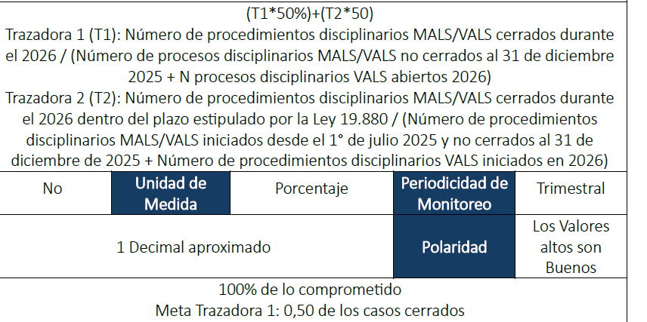
Jan-26 |  |  | #DIV/0! | #DIV/0!
Feb-26 |  |  |  | #DIV/0!
Mar-26 |  |  |  | #DIV/0!
Apr-26 |  |  |  | #DIV/0!
May-26 |  |  |  | #DIV/0!
Jun-26 |  |  |  | #DIV/0!
Jul-26 |  |  |  | #DIV/0!
Aug-26 |  |  |  | #DIV/0!
Sep-26 |  |  |  | #DIV/0!
Oct-26 |  |  |  | #DIV/0!
Nov-26 |  |  |  | #DIV/0!
Dec-26 |  |  |  | #DIV/0!
TOTAL AÑO | 0 | - |  | #DIV/0!

